Лист1
РАБОЧИЙ ТЕХНИЧЕСКИЙ ОТЧЕТ |  |  |  |  | НОМЕР: 2020 05 GN0007
 |  |  |  |  | ДАТА: 11.05.2020
Наименование предприятия |  |  |  | АС Кашкадарья Сервис
Ф.И.О. составившего отчет |  |  |  | Рахимов Расул
Номер телефона с кодом города |  |  |  | 97-314-62-69
Модель |  |  | Идентификационный номер автомобиля |  | Пробег | Дата продажи
ласетти |  |  | XWB5V31BVLA520862 |  | 1,073 | 2020-03-19
Обстоятельства при которых обнаружена проблема |  |  |  | Описание проблемы
 |  |  |  | Мижоз автомабил олд унг томон бакавой кисми йопилиб очилмаслигидан етироз килиб келди.
А.
В. | Автомобиль находился в движении: |  |  | Информация относительно проблемы (Приложить фотграфии неисправности)
 |  | При торможении
 |  | При переходе от ускорения к накату
 |  | При переключение на задний ход |  | 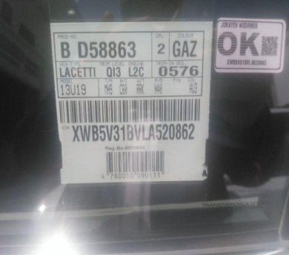 | 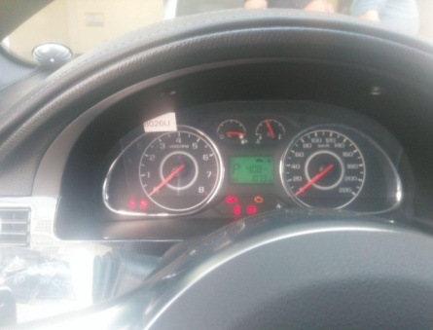
 |  | При повороте
 |  | При ускорении
 |  | При замедлении
 |  | При ______ оборотах в минут
 |  | При любой скорости
 |  | На неровной дороге
 |  | На _____ передаче
С. | При использовании:
 |  | Тормозов |  | 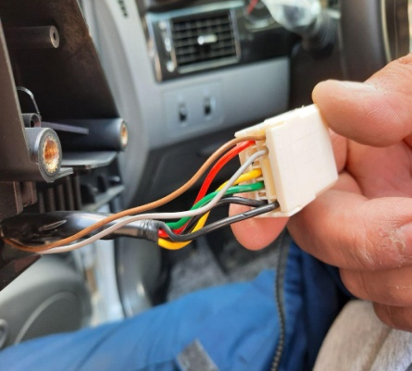 | 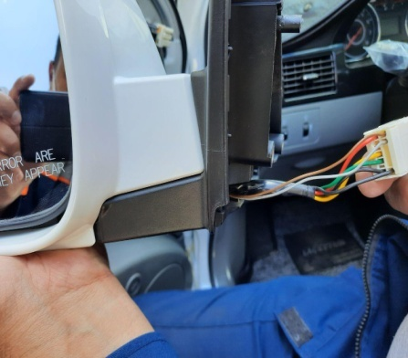
 |  | При повороте руля
 |  | При выключении сцепления
 |  | Обогревателя / кондиционера
 |  | При работе стеклоочистит / омывателя
 |  | При включении радио / CD проигрыват
 |  | Обогревателя заднего стекла
 |  | Прочее
D. | При работе двигателя:
 |  | При запуске |  | 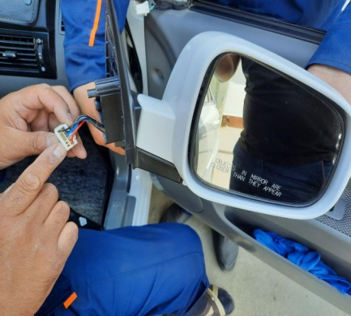 | 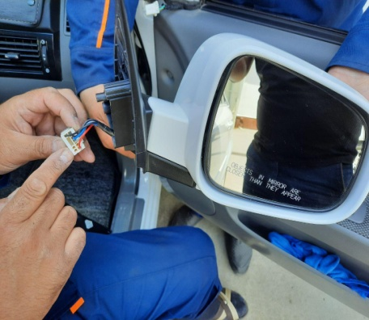
 |  | При прогреве
 |  | На холотом ходу
 |  | При горячем двигателе
E. | Возникает:
 |  | При ускорении
 |  | При высоких оборотах двигателя
 |  | При большой скорости
 |  | При большой загрузке багажника
F. | Когда случается по времени: |  |  | Информация о проблемной детали
 |  | Всегда |  | Номер детали по каталогу: | 95947511
 |  | Иногда |  | Наименование детали: | ЗЕРКАЛО В СБОРЕ, НАРУЖНОГО ЗАДНЕГО ВИДА С ПОДОГРЕВОМ
 |  | После _____ км движения |  | Название поставщика: | -
 |  | После _____ минут езды |  | LOT № детали: | -
Действия инженера по гарантии дилерского предприятия |  |  |  | Биз ходимлар билан автомабилни текшириб курганимизда автомабилнинг олд унг ён томон ойнасига 1 чи позитсиянинг ён томон ойнаси урнатиб юборилгани аникланди. Ушбу муаммони хал килишда амалий ёрдам беришингизни сураймиз.

Ответственный Отдел по принятию мер и исследованию проблемы

 |  |  |  | (заполняется со стороны Отдела Гарантии качества АО "UzAuto Motors")

 |  |  |  | Правая зеркало в сборе, наружного заднего вида без подогревом
 |  |  |  | outside mirror

